使用說明
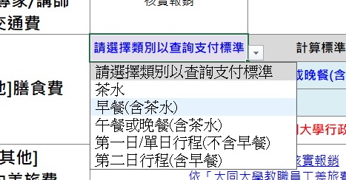
使用說明
1.編列經費請詳閱「113年度教育部教學實踐研究計畫經費編列指引」。 | 下載編列指引
2.本表僅用於協助教師規劃及查詢經費計算方式，部分欄位有自動匯算或文字組合函數：
藍色欄位必要輸入項目，請輸入數字或選擇項目。
紫色欄位輔助項目，可查詢費用支付基準。
113年度經費自動試算表-> | 前往

